実績
使用方法
①受付番号入力し「検索」ｸﾘｯｸで開始RicNo毎の照射場所、設定温度等が表示される（左表）
②実績表示：開始RicNoを選択し「実績表示」のｸﾘｯｸで実績の詳細が表示される
③線量表示：左表の表示したい開始RicNoを選択し「線量表示」ｸﾘｯｸで「管理点線量ｼｰﾄ」に
集積線量等が表示される。
受付番号

会社ｺｰﾄﾞ | 会社名 |  | 入荷日 | 入荷数 | 線量(kGy)

開始RicNo | 終了RicNo | 照射場所 | 設定温度 | 開始登録日 | 開始 積算タイマー | 作業登録日 | 登録 時刻 | 開始RicNo | 終了RicNo | 線量計 番号 | 作業 登録者

受付番号検索（履歴は年度指定）
受付番号 |  | 会社名 |  |  | 指定線量

管理点線量
使用方法：管理点線量検索条件を指定「登録日（タイマー値）」し「ｾｯﾄ登録日（開始ﾀｲﾏｰ値」）と「回収登録日（終了ﾀｲﾏｰ値）」を入力て「検索」をｸﾘｯｸする。回収登録日（タイマー値）が空白は本日として処理する。
20200423
 | 管理点線量 検索条件
 |  |  |  | 受付番号 |  | 入荷数 | 入荷日 |  | 線量(kGy) | RicNo始 | RicNo終 | 照射時間 | 線量率
 |  |  |  |  |  |  |  |  |  |  |  | 0 | 99.78
 | 線量測定データ |  |  |  |  |  |  |  |  |  |  | 製品管理データ
 | 線量計番号 | 線量計 セット登録日 | 線量計 セット時 積算ﾀｲﾏｰ（ｈ） | 線量計 回収時 積算ﾀｲﾏｰ（ｈ） | 素子厚さ (mm) | 測定値 （ABS) | 管理点 線量(kGy) | 計算式 コード | 測定温度 (℃) | 測定器 | 測定者 コード | オーブン （場所） | 加熱温度 （℃） | 管理点との比 | 製品 積算線量 （ｋGy） | 作業 | 補正後 管理点 | 補正後 オーブン 線量 | 補正後 積算線量
 |  |  |  |  |  |  |  |  |  |  |  |  |  |  |  |  | #DIV/0! | #DIV/0! | #DIV/0!
 |  |  |  |  |  |  |  |  |  |  |  |  |  |  |  |  | #DIV/0! | #DIV/0! | #DIV/0!
 |  |  |  |  |  |  |  |  |  |  |  |  |  |  |  |  | #DIV/0! | #DIV/0! | #DIV/0!
 |  |  |  |  |  |  |  |  |  |  |  |  |  |  |  |  | #DIV/0! | #DIV/0! | #DIV/0!
 |  |  |  |  |  |  |  |  |  |  |  |  |  |  |  |  | #DIV/0! | #DIV/0! | #DIV/0!
 |  |  |  |  |  |  |  |  |  |  |  |  |  |  |  |  | #DIV/0! | #DIV/0! | #DIV/0!
 |  |  |  |  |  |  |  |  |  |  |  |  |  |  |  |  | #DIV/0! | #DIV/0! | #DIV/0!
 |  |  |  |  |  |  |  |  |  |  |  |  |  |  |  |  | #DIV/0! | #DIV/0! | #DIV/0!

Oven
①ｵｰﾌﾞﾝﾃﾞｰﾀ表示方法：黄色地に入力し「表示」をｸﾘｯｸ（未入力は全て表示）
②新規登録：「新規」ｸﾘｯｸ,黄色行のセル入力，「実行」
③使用終了、修正：「使用終了」「修正」をｸﾘｯｸ該当行を入力,「実行」
④削除：「削除」クリック,該当行を選択し「実行」
 | 使用開始日 | オーブン 名称（場所） | 表示条件
表示範囲 （始） |  |  | 使用中ｵｰﾌﾞﾝ
表示範囲 （終）
オーブン 名称（場所） | 使用 開始日 | 使用開始 タイマー | 加熱温度 | 線量管理点との比 | 使用終了日 | 使用終了 タイマー | 備考

線源状態
使用方法
3号機イベント発生検索条件を指定「発生日（タイマー値）」し「検索開始日（開始ﾀｲﾏｰ値）と」「検索終了日（終了ﾀｲﾏｰ値）」を入力して「検索」をｸﾘｯｸする。
3号機イベント 発生検索条件
 |  | データ数

ｲﾍﾞﾝﾄ発生日 | 発生時刻 | 3号機 積算ﾀｲﾏｰ | 線源ﾗｯｸ#1 |  |  | 線源ﾗｯｸ#2 |  |  | モード |  |  |  |  |  | 異常
 |  |  | ＃１ 上端 | ＃１ 移動中 | ＃１ 下端 | ＃2 上端 | ＃2 移動中 | ＃2 下端 | 停止 モード | 自動 モード | 手動 モード | 起動 モード | 準備 モード | ｽﾀｰﾄｱｯﾌﾟ

作業用
ISO 9001
ENISO 13485
ラジエ工業株式会社

株式会社プロテリアル 御中

放 射 線 照 射 証 明 書

 | 品名 |  | ああああ
 | 数量 |  | 1
 | 受付番号 |  | 2023090381
 | 照射年月日 |  | 2023-10-02 | ～ | 2023-10-15
 | 照射装置 |  | 3号機（コバルト60）

 | 照射条件及び実績
 |  | 指定条件 |  | 照射実績
 | 線量 | 24.6kGy |  | 26.7kGy
 | 線量率 | 100Gy/h |  | 100.85Gy/h(平均）別紙参照
 | 温度 | 80℃ |  | 81℃
 | 照射時間 | 234.184h |  | 234.184h
 | ※照射時間は線量率および温度が指定条件を満たしている時間の累計

 | 当社に依頼された試料を、上記条件で照射したことを証明致します。

 | 2023-02-18

 |  |  |  | ラジエ工業株式会社
作成 照射部ガンマ照射課 |  |  |  | 照射品質保証部

 |  |  |  |  |  | 写真サイズ | 高さ10

照射前

オーブンセット時

反転後

操作盤

3号機照射室内部
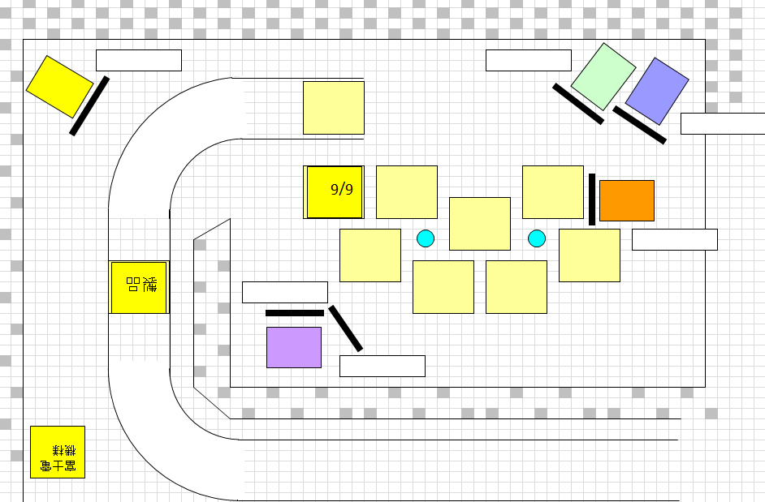
コンクリート遮蔽
日立金属(株)様オーブン
線源
管理点
A
B
C
D
E

